HESAPLAMA
DİKKAT : PROJE ÇİZİMLERİNE EKLENMESİ GEREKLİ YAZILAR ALTTAKİ SEKMEDE MEVCUTTUR. LÜTFEN EKLEMEYİ UNUTMAYINIZ
YAĞMUR SUYU DEPOLARININ DIN 1989-1:2002-04' E GÖRE BOYUTLANDIRILMASI

YAĞMUR SUYU VERİMİ HESABI

 |  | E R = A A ´e ´ hN ´ h

 |  | ER | = | YAĞMUR SUYU VERİMİ |  |  |  | (lt./Yıl)
 |  | AA | = | ÇATI ALANI |  |  |  | (m2)
 |  | e | = | VERİM KATSAYISI |  |  |  | (TABLO-1)
 |  | hN | = | YILLIK YAĞIŞ MİKTARI |  |  |  | (mm) veya (lt/m2)
 |  | ƞ | = | HİDROLİK FİLTRE VERİMLİLİĞİ |  |  |  | 0.90

 |  | DIN 1989-1: 2002-04'e göre verim katsayısı
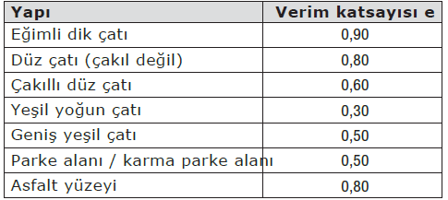

 |  | TABLO-1

 |  | LÜTFEN GEREKLİ BİLGİLERİ GİRİNİZ
 |  | ÇATI ALANI |  |  |  |  | 2000 |  | (m2)
 |  | VERİM KATSAYISI |  |  |  |  | 0.8 |  | (TABLO-1)
 |  | HİDROLİK FİLTRE VERİMİ |  |  |  |  | 0.9
 |  | YILLIK YAĞIŞ MİKTARI |  |  |  |  | 374.2 |  | (METOROLOJİ GENEL MÜDÜRLÜĞÜ)
 |  |  |  |  |  |  | 538848.00 |  | (lt./Yıl) |  | (1)

PROSES SUYU GEREKSİNİMLERİ

KULLANIM YERİ |  |  |  |  |  |  | PROSES SUYU İHTİYACI (lt./Gün) |  |  | x KİŞİ SAYISI - m2 - Araç Sayısı Vs… |  | x DÖNEM (365 GÜN) | PROSES SUYU GEREKSİNİMİ (lt./Yıl)

Bahçe Sulama(m2) |  |  |  |  |  |  | 1.5 |  |  | 1000 |  | 183 | 274500
 |  |  |  |  |  |  | 0 |  |  | 0 |  | 365 | 0
 |  |  |  |  |  |  | 0 |  |  | 0 |  | 365 | 0
 |  |  |  |  |  |  | 0 |  |  | 0 |  | 365 | 0
(2) TOPLAM PROSES SUYU YILLIK GEREKSİNİMİ (lt/Yıl) |  |  |  |  |  |  |  |  |  |  |  |  | 274500

 | 538848 |  |  |  | > | 274500 |  | GEREKLİ YAĞMUR SUYU TOPLANMAKTADIR.

 |  |  |  |  |  |  |  | Yukaridaki not bilgi amaçlıdır.

NOT: Bahçe sulama 6 ay boyunca her gün sulama yapılacağı düşünülerek |  |  |  |  |  |  |  |  |  |  | 183 | gün alınmıştır. Uygulamada farklılık gösterebilir.

YAĞMUR SUYU DEPOLARININ DIN 1989-1:2002-04' E GÖRE KULLANIŞLI HACİM HESABI

 | FAYDALI HACİM
 | Proses suyu gereksinimleri yıllık yağmur suyu verimi ile karşılaştırılmalıdır; belirlenen daha küçük değer, süreçteki faydalı
 | hacmin boyutlandırılması için kullanılacaktır.
 | Belirlenen bu küçük değerin % 6' sının yeterli kullanışlı hacim olduğu varsayılacaktır.

 | vn : Faydalı hacim
 | BWa : Yıllık proses suyu gereksinimleri |  |  |  |  |  |  |  |  |  |  | (2)
 | ER : Yılda litre cinsinden yağmur suyu verimi (l/a) |  |  |  |  |  |  |  |  |  |  | (1)

 | Yağmursuyu verimi optimum şekilde kullanılacak veya 3 hafta proses suyu dolu bir rezervuar olduğunda kullanılabilir
 | hacmin bu boyutlandırılmasıyla hazır tutulacaktır.

 | vn : |  | 16470.00 |  |  |  |  | Yıllık proses suyu gereksinimlerine göre seçilecek depo hacmi
 | vn : |  | 32330.88 |  |  |  |  | Yılda litre cinsinden yağmur suyu verimine göre seçilecek depo hacmi

SEÇİLMESİ GEREKEN DEPO HACMİ

 | Eğer depo koyulabilmesi için uygun yer varsa Eskişehir için
 | Vn = |  | 33 |  |  | Ton seçilmesi daha uygun olacaktır.
 | Ancak yeterli yer olmaması durumunda küçük çıkan Vn seçilebilir.

 |  |  |  |  | 17.00 |  |  |  |  |  |  |  |  | TON

DİKKAT : PROJE ÇİZİMLERİNE EKLENMESİ GEREKLİ YAZILAR ALTTAKİ SEKMEDE MEVCUTTUR. LÜTFEN EKLEMEYİ UNUTMAYINIZ

ÇİZİMLERE EKLENECEK
Filtrasyon ve Arıtım
Tank ve depolarda askıda katıların birikimini engellemek amacıyla, toplanan su sisteme girmeden önce filtrasyon yapılmalı ve bu amaçla toplama borusuna bir filtre yerleştirilmelidir.
Filtre sistemleri, kolay erişilebilecek şekilde kurulacaktır. Filtrenin kalıcı bir şekilde çalışmasını sağlamak için kolay incelenmeli ve temizliği mümkün olmalıdır
Filtrasyon sisteminde kullanılacak olan filtre şu özellikleri taşımalıdır:
a. Suya ve hava şartlarına karşı dayanıklı olmalıdır.
b. Bakım/onarım işleri açısından sökülebilir olmalı ve kolay erişim imkanına sahip olmalıdır.
c. En azından %90 kadar filtrasyon verimi sağlamalıdır.
d. 1,25 mm’den büyük katıların geçişine izin vermeyecek bir tasarıma sahip olmalıdır.
Ayrıca, yüzen katıların da sisteme girişini engellemeli ve depo girişinde enerji kırıcı vazifesi görmelidir.
Uygun olduğu durumlarda, su yüzeyinin genellikle 100-150 mm altında duran, yüzen bir çıkış yapısı kullanılmalıdır. Bunun mümkün olmadığı durumlarda, depo tabanından yaklaşık 150 mm yukarıda bir sabit çıkış yapısı kullanılmalıdır.
Depolama
Yağmursuyu hasat sistemi, depolama amacıyla en az bir adet tank içermelidir. Bu tank yerüstü veya yeraltı tankı olarak tasarlanabilir. Bütün tanklar alana uygun olarak tasarlanmalıdır. Tanklar prefabrik olabilir. Tanklar, sızdırmaz olarak inşa edilmeli ve mikrobiyal gelişimi engelleyecek tasarımlar yapılmalı/malzemeler kullanılmalıdır.
Tek başına kullanılan veya daha fazla kapasite sağlamak amacıyla birbirine bağlı olarak çalıştırılan bütün tanklar ve sarnıçlarda, su yaşının artmasına izin verilmemelidir. Boru hatları tasarlanırken bu hususa dikkat edilmelidir.
Tankların yaşam alanlarına veya hassas noktalara konulması durumunda su sızıntısı riskine karşı bent, ek drenaj sistemleri veya drenaj pompaları kullanılmalıdır.
Tankların yerleri belirlenirken tanklara binecek yükler göz önünde bulundurulmalıdır.
Donma, ısınma ve alg patlaması gibi riskleri en aza indirmek amacıyla yerüstü tanklar ve sarnıçlar opak olmalı ve 0°C’nin altı ve 20°C’nin üstündeki sıcaklıklara maruz kaldıkları yerlerde yalıtım tedbirleri alınmalıdır.
Sistem parçaları, tasarlandıkları şekilde kullanıldıklarında donmadan etkilenmeyecek veya tehlikeye atmayacak şekilde binaların içine planlanacak ve yerleştirilecektir
Dolu Savak ve Drenaj
Şiddetli yağışlarda suyun fazlasını tahliye etmek amacıyla tanklarda ve sarnıçlarda bir taşma savağı (dolu savak) teşkil edilmelidir. Taşma savağı, geri tepmeleri önlemeli ve sisteme haşere girişini önlemelidir. Yerüstünde yapılan tanklar ve sarnıçlarda taşma savağı önüne ızgara konulmalıdır.
Taşma savağından sonra kullanılan çıkış borusu, en azından giriş borusu ile aynı kapasitede olacak şekilde boyutlandırılmalıdır.
Taşma savağı, zemin şartları müsait olduğunda yeraltına sızdırılmalı, bu mümkün değilse yağmursuyu toplama sistemine deşarj edilmelidir.
Yağmursuyu toplama sistemine deşarj edilen taşma savaklarında geri tepmeleri önlemek amacıyla taşmayı önleyecek, TS EN 13564’e uyumlu vanalar kullanılmalıdır.
Taşma savağının kullanılma sıklığı, tank boyutu ve toplanan su miktarının ihtiyaca oranına bağlı bir fonksiyondur. Genel olarak, yüzen katıların birikmesini engellemek amacıyla taşma savaklarının belirli aralıklarla kullanılması istenir.
Proses suyu pompaları, yağmur suyu toplama sistemi için sürekli operasyonel güvenilirlik sağlanacak şekilde tasarlanacak, çalıştırılacak ve bakımı yapılacaktır. Tedarik güvenilirliğine ve hidrolik sisteme bağlı olarak, bir pompanın mı yoksa çok pompalı sistemin mi kullanılması gerektiğine karar verilmesi gerekir. Not - Tek ve iki aileli evlerde kural olarak bir pompa yeterlidir.
Kanalizasyon ve kanalizasyon hatlarındaki taşma hatlarında koku tutucular bulunacaktır; küçük canlıların ve kanalizasyon gazlarının nüfuzu da aynı şekilde önlenmelidir. Küçük yaratıkları engelleyen koku tuzakları kurulacak. Yer üstü sızıntı sistemine bir taşma ünitesi bağlanırsa, kirliliğe ve küçük canlıların nüfuz etmesine karşı koruma için bir "kurbağa kanadı" sağlanacaktır. Monte edilen parçaların enine kesitin daralmasına neden olmasına izin verilmez.
Taşma hatları, rezervuardaki pislikler dışarı çıkacak şekilde eklenecektir. Birden fazla rezervuar kullanıldığında, rezervuarda girişle birlikte bir taşma hattı sağlanacaktır.
Pompa Seçimi ve Kurulumu
Yağmur Suyu Rezervuarı Dışındaki Pompalar
Kararlı bir karakteristik eğriye sahip santrifüj pompalar tercih olarak kullanılacaktır.
Pompa yağmur suyu rezervuarının dışına kurulacaksa kendine ait emme mekanizmasına sahip bir pompa kullanılmalıdır. Pompaya giden emiş hattı, sürekli artacak şekilde döşenmelidir.
Kurulum yeri olarak donmayan, iyi havalandırılan bir oda seçilmelidir.
Su kolonunun parçalanmasını önlemek için pompanın emiş hattında bir geri akış önleme valfi bulunacaktır. Geri akış önleme valfini değiştirmek için pompanın basınç hattına bir kapatma valfi sağlanmalıdır. Giriş işlemleri için pompanın önünde ayrıca bir kapatma valfi bulunacaktır.
Yağmur Suyu Rezervuarı İçerisindeki Pompalar
Pompanın kurulum yerine bağlı olarak, pompanın kusursuz çalışması için gerekli olan minimum su seviyesi muhafaza edilmelidir. Tortu veya pisliğin emilmesine izin verilmez. Üreticinin pompanın daldırma derinliği ile ilgili bilgilerine uyulacaktır. Yağmur suyu rezervuarının içindeki pompalara, örn. bakım için. Pompanın basınç hattına bir geri akış önleme cihazı eklenecektir. Geri akış önleme cihazını değiştirmek için pompanın basınç hattına bir kapatma valfi sağlanmalıdır.
Pompa Kontrol Ünitesi
Kontrol ünitesi, gereksinimlere göre pompayı açıp kapatmalıdır. Bu süreçte, uygun önlemlerle basınç vuruntuları ve titreşim değişiminden kaçınılmalıdır.
Pompalar, su eksikliğine karşı korunmalıdır (kuru çalıştırma koruması). Pompa motoru, termal veya elektriksel olarak aşırı yüklenmeye karşı korunmalıdır. Kontrol ünitesinin manuel olarak çalıştırılması mümkün olmalıdır.TSE standartlarına uyulmalıdır.
Sistem Kontrol Birimi
Sistem kontrol ünitesi, yağmur suyu toplama sisteminin işleyişini otomatik olarak kontrol eder ve sonuç olarak tedarik güvenilirliğini sağlar. Kontrol ve izleme için standartlaştırılmış cihazlar kullanılacaktır. Sistem kontrol birimleri aşağıdaki işlevleri içerebilir:
Ek besleme sisteminin kontrolü
Dolum seviyesinin ölçülmesi
Taşma izleme
Arıza mesajı
Pompa kontrolü
Tüketim ölçümü
Veri kaydı
Bina kontrol istasyonu teknolojisi
İlgili işletim durumları kontrol ünitesinde gösterilmelidir. Yağmur suyu rezervuarının doluluk seviyesi izlenmeli ve görüntülenebilmelidir. Yağmur suyu rezervuarındaki minimum su hacmine ulaşıldığında, ek besleme sistemi, ek olarak mümkün olduğunca az su beslenecek şekilde kontrol edilecektir. Arızalar, arıza mesajları ile gösterilecektir. Arıza mesajını belirtmek için, kullanım alanına bağlı olarak potansiyelsiz bir çıkış mevcut olmalıdır.
Etiketleme
Proses suyu hatları, açık ve kalıcı olarak etiketlenecektir.
Proses suyu hatları "Proses Suyu" veya "Yağmur Suyu" veya "İçme Suyu Değildir" ibaresi ile etiketlenecektir.
Evin içme suyu girişinin yakınına veya binanın su sayacına aşağıdaki uyarı levhası yerleştirilmelidir:
Dikkat! Bu binada yağmur suyu toplama sistemi kurulmuştur. Çapraz bağlantılara izin verilmez.
Havalandırma ve Havalandırma Hatları
Yağmur suyu rezervuarları için havalandırma ve havalandırma hatları, yüzey suyu, yapraklar, çöpler veya küçük canlıların rezervuara giremeyecek şekilde düzenlenecektir.
Proses Suyu Hatları
Proses suyu hatlarında donmaya karşı uygun bir şekilde yalıtılmalıdır.
Taşan Suyun Sızıntısı
Mevcut toprak koşulları yağmur suyu sızıntısına izin veriyorsa, rezervuardan taşan su sızıntıya (şaft, hendek, çukur veya çukur-hendek) maruz bırakılmalıdır.
Sızıntı sistemine başka hiçbir alan doğrudan boşaltılmamışsa ve kanalizasyon sistemine bağlı değilse, yağmur suyu rezervuarının taşma hattı için geri akış korumasına gerek yoktur. Taşma hattı bir oluklu sızıntı sistemine bağlandığında, küçük canlılara (sifon, fare koruması, kurbağa kanadı) karşı bir engelleme ünitesi sağlanacaktır. Metalik olmayan çatı alanlarında besleme
Yağmur suyu toplama sistemlerinde muayene ve bakım çalışmaları, Tablo 1'de belirtilen zaman aralıklarında operatör veya bir teknisyen tarafından yapılmalıdır ve sistemler, Tablo 1'de listelenen sistem parçaları açısından incelenmeli veya bakımı yapılmalıdır.

Tablo 1 - Muayene ve Bakım Önlemleri

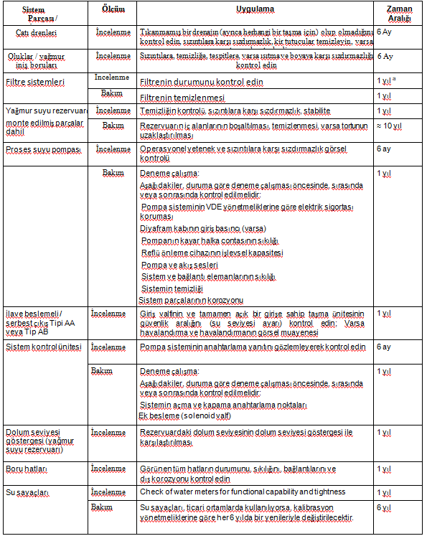

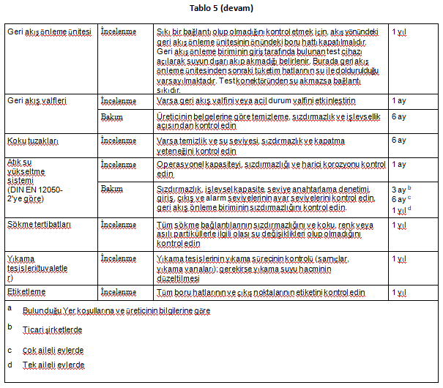

Daha uzun veya daha kısa zaman aralıkları, özel sistem ve operasyonla ilgili kısıtlamalardan kaynaklanabilir. Ayrıca imalatçıların işletme ve bakım ile ilgili bilgilerine de uyulmalıdır.
Denetimler, sistemin operatörü tarafından yapılabilir.
Bakım ve onarımlar teknisyenler tarafından yapılacaktır.

